FERDİ-TAKIM
Gençlik ve Spor Bakanlığı Spor Genel Müdürlüğü Spor Faaliyetleri Daire Başkanlığı Okul Sporları Şubesi
CUMHURİYET KOŞUSU
ÇANAKKALE
BÜYÜK KADINLAR VE MASTERLAR |  |  | 1200 M |  | 2024-10-24 13:30:00
FERDİ ÖDÜL
Sıra No | Göğüs No | Adı Soyadı | İli-Kulüp Adı | Takım Ferdi | Doğum Tarihi | Derecesi | Geliş Puanı
1 | 129 | MELİSA ALTINOK | ÇOMÜ | T | 2006-10-18 | 0000 | 1
2 | 104 | SİBEL ÖZTÜRK | ÇOMÜ | T | 2006-05-05 | 0000 | 2
3 | 125 | NEBAHAT YILMAZ | KEPEZ ATLETİZM | T | 1983-03-06 | 0000 | 3

ÖDÜLÜ VERECEKLER
1
2
3
4

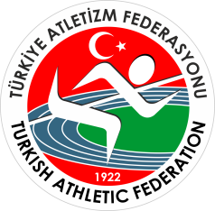 Gençlik ve Spor Bakanlığı Spor Genel Müdürlüğü Spor Faaliyetleri Daire Başkanlığı Okul Sporları Şubesi
CUMHURİYET KOŞUSU
ÇANAKKALE
BÜYÜK KADINLAR VE MASTERLAR |  |  | 1200 M |  | 2024-10-24 13:30:00
TAKIM ÖDÜL
Sıra No | İli-Kulüp Adı |  |  |  | Takım Puanı
1 | ÇOMÜ |  |  |  | 12
2
3
4
ÖDÜLÜ VERECEKLER
1
2
3
4

